1_Data Input
 | Thông số | Giá trị trong code/file | Từ đâu có? | Giải thích | Sheet | Nội dung
Input vận hành | OPERATING_HOURS | 24 | Từ bài toán/report của nhóm | Lounge vận hành 00:00–24:00 | paper_mapping | Mapping paper nào hỗ trợ phần nào của model
 | SLICE_MINUTES | 30 | Quy ước mô hình của nhóm | Chia ngày thành lát 30 phút | demand_shape_48 | Bảng 48 slice với raw weight, normalized weight, expected arrivals
 | SLICE_HOURS | 0.5 | Tính từ 30 phút | Dùng trong công thức (\lambda_i \times \Delta t) | generated_arrivals | Bảng 48 slice có thêm actual arrivals
 | shift_id | 1, 2, 3 | Chia ngày thành 3 shift | 1 shift = 8 giờ = 16 slices | arrival_events | Bảng từng customer arrival event
 | N_SLICES | 48 | Tính toán | (24 / 0.5 = 48) slices | shift_summary | Tổng hợp expected/actual theo 3 shift
 | SHIFT_LENGTH | 8 giờ | Từ bài toán/report của nhóm | 1 shift = 8 giờ
 | slice_per_shift | 16 | Tính toán | (8 / 0.5 = 16) slices/shift
Input scenario demand | TOTAL_DAILY_EXPECTED_CUSTOMERS | 900 | scenario-based daily demand assumption | Không lấy từ paper; là giả định base-day demand
 | Low day | 600 | Gợi ý scenario thấp | Không lấy từ paper; là giả định base-day demand
 | Base day | 900 | Scenario đang chạy | Không lấy từ paper; là giả định base-day demand
 | High day | 1200 | Gợi ý scenario cao | Không lấy từ paper; là giả định base-day demand
Input tạo airport demand shape | base_floor | 0.15 | Scenario assumption | Giữ demand nền, tránh giờ nào đó về gần 0
 | Morning peak center | 7.5 | Scenario assumption (Peak lúc 7:30) | Peak sáng lúc khoảng 07:30
 | Morning width | 1.3 | Độ rộng peak sáng | Giả định scenario
 | Morning amplitude | 1 | Độ mạnh peak sáng | Giả định scenario
 | Midday peak center | 12 | Scenario assumption (Peak lúc 12:00) | Peak giữa ngày
 | Midday width | 1.6 | Độ rộng peak trưa | Giả định scenario
 | Midday amplitude | 0.55 | Độ mạnh peak trưa | Giả định scenario
 | Evening peak center | 18.5 | Scenario assumption (Peak lúc 18:30) | Peak tối lúc khoảng 18:30
 | Evening width | 1.8 | Độ rộng peak tối | Giả định scenario
 | Evening amplitude | 0.9 | Độ mạnh peak tối | Giả định scenario
 | Late-night peak center | 22.5 | Scenario assumption | Một cụm demand đêm
 | Late-night width | 1.2 | Độ rộng peak đêm | Giả định scenario
 | Late-night amplitude | 0.4 | Độ mạnh peak đêm | Giả định scenario
Input stochastic simulation | RANDOM_SEED | 42 | Kỹ thuật simulation | Giúp kết quả random lặp lại được
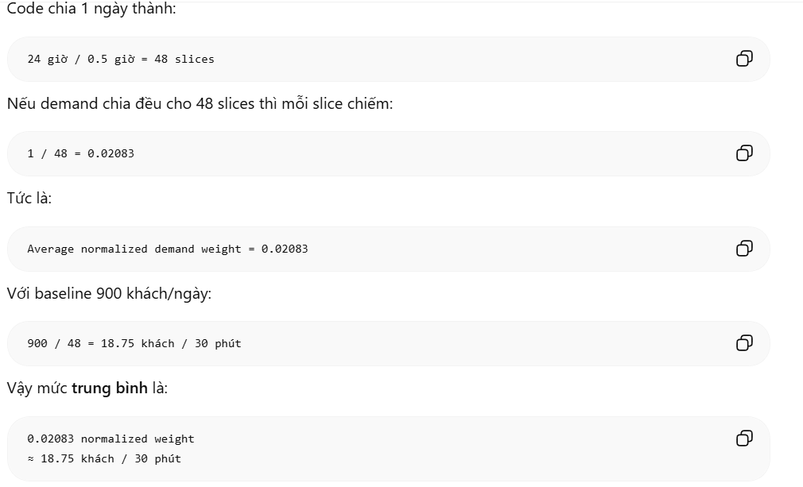
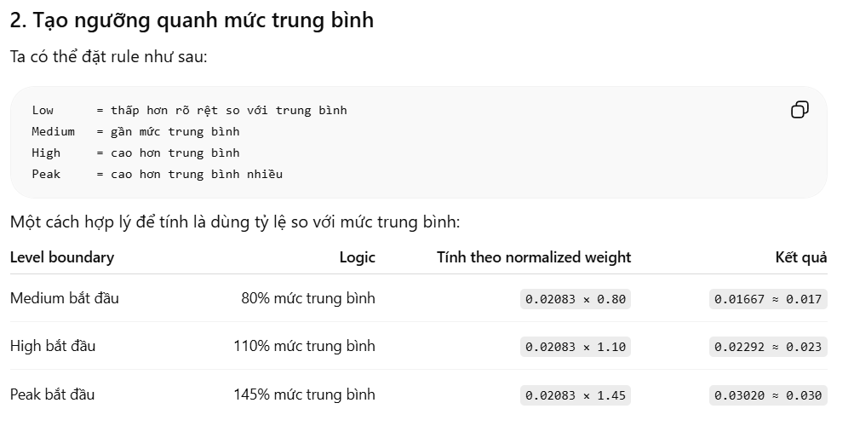
 | expected_arrivals_30min | Tính từ normalized demand × 900 | Kết quả trung gian | Mean của Poisson
 | lambda_per_hour | expected / 0.5 | Từ NHPP logic | Arrival rate theo giờ
 | actual_arrivals | Poisson(expected) | Kim & Whitt + Poisson process | Số khách thực tế giả lập
 | arrival_time_min | Uniform trong slice | Giả định piecewise-constant NHPP_ Simulation assumption | Giờ đến cụ thể của từng khách
 | Uniform arrival time trong slice | Random trong 30 phút | Simulation assumption | Sau khi biết có N khách trong slice, rải họ trong interval
Input phân loại demand level | Peak | normalized_weight >= 0.030 | Rule-based classification để chuyển normalized demand thành Low/Medium/High/Peak | Vì một ngày được chia thành 48 lát 30 phút, mức trung bình của một lát là 1/48 = 0.0208, tương đương 2.08% tổng daily demand. Do đó, các ngưỡng 0.017, 0.023 và 0.030 được dùng như rule-based thresholds để phân loại lát thời gian thấp hơn trung bình, gần trung bình, cao hơn trung bình và peak.
 | High | >= 0.023 | Rule-based classification để chuyển normalized demand thành Low/Medium/High/Peak
 | Medium | >= 0.017 | Rule-based classification để chuyển normalized demand thành Low/Medium/High/Peak
 | Low | < 0.017 | Rule-based classification để chuyển normalized demand thành Low/Medium/High/Peak

